ModDominio-RedSísmica
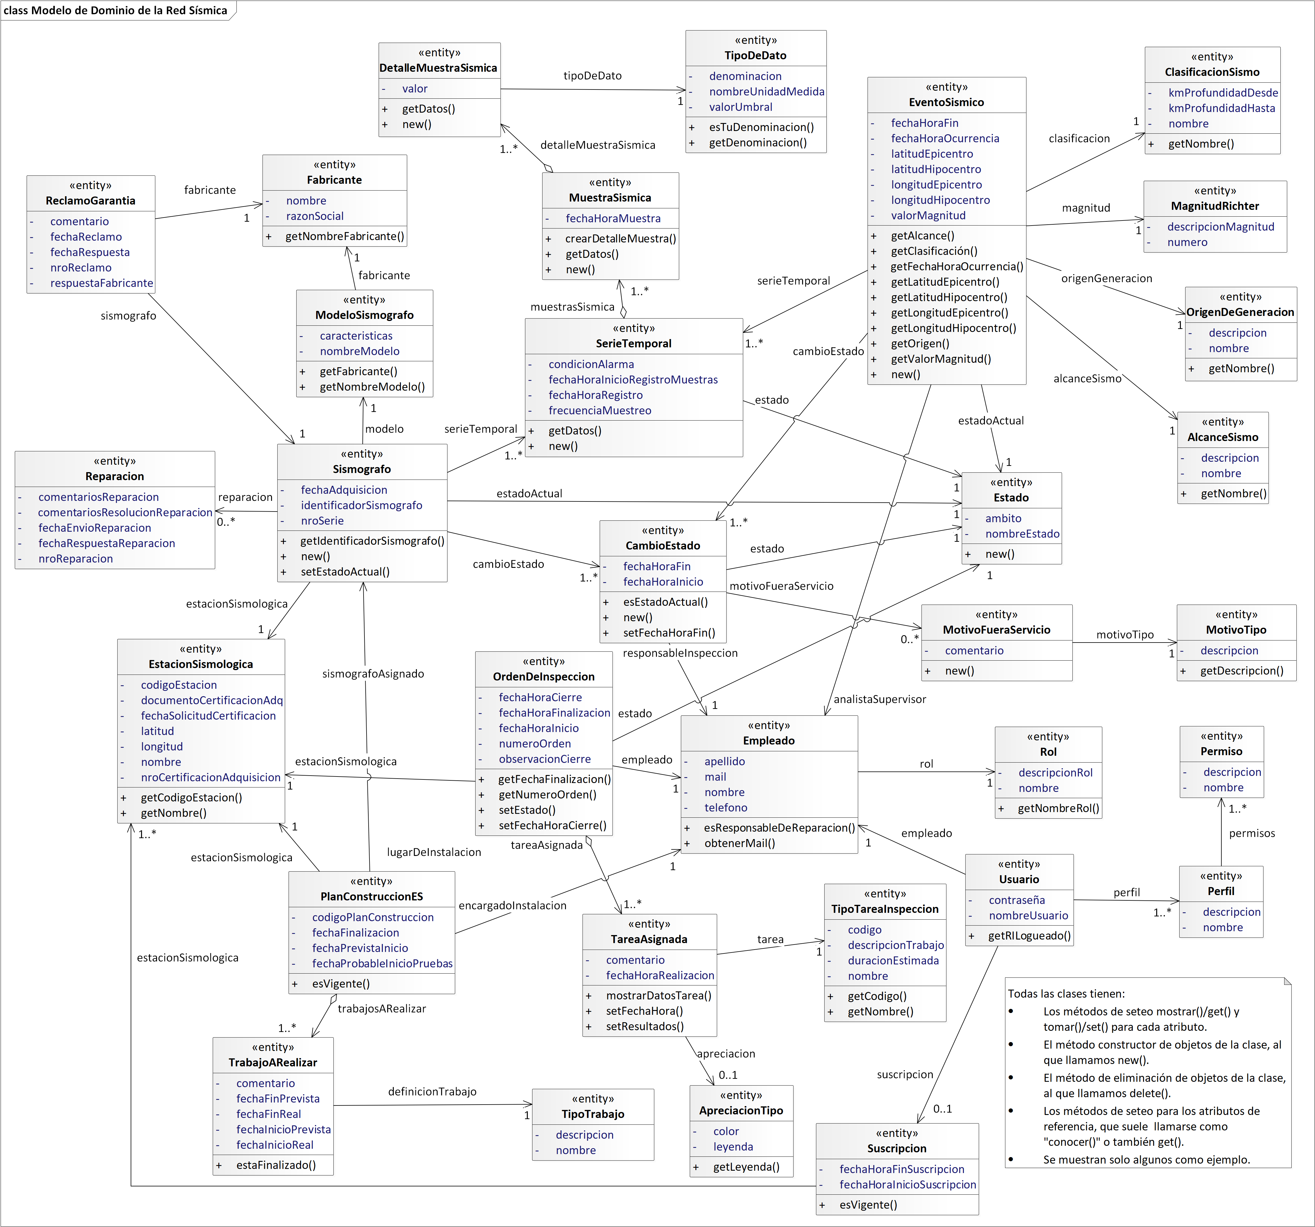
Universidad Tecnológica Nacional
Facultad Regional Córdoba – Facultad Regional Villa María
Cátedra de Diseño de Sistemas de Información
Proyecto Práctico Integrador 2025
RED SÍSMICA

